地質調査業者登録申請書
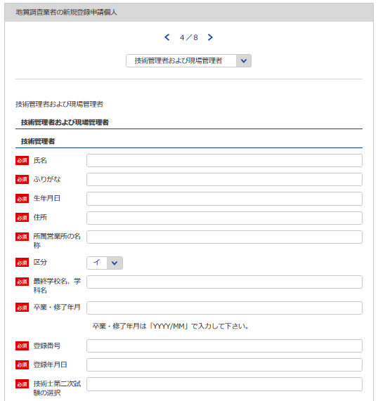
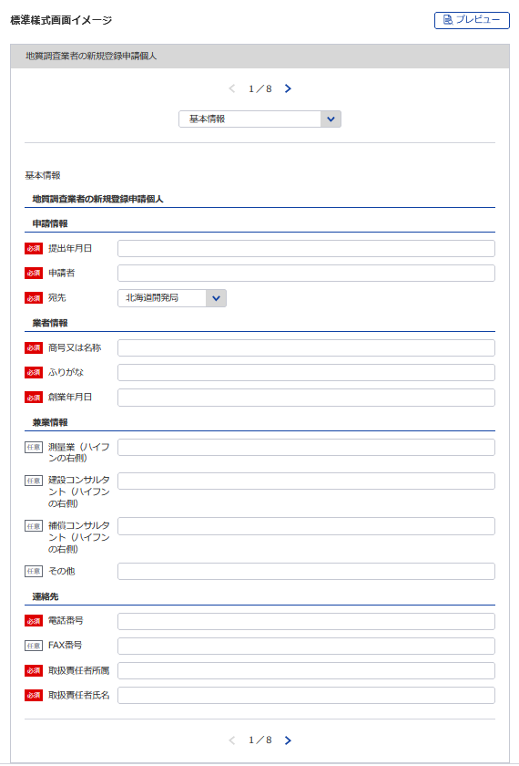
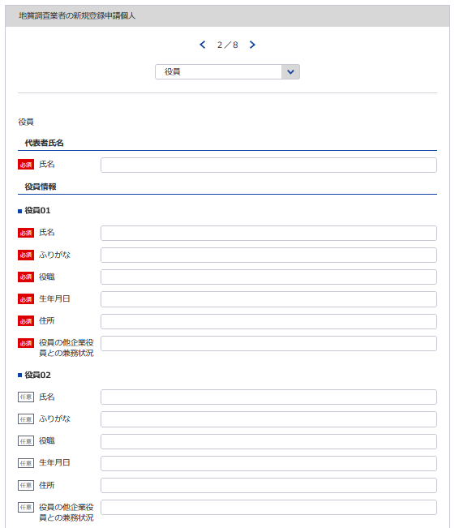
様式第１号（第４条関係） |  |  |  |  |  |  | （用紙A4）
地質調査業者登録申請書
地質調査業者登録規程第4条の規程により、地質調査業者の登録を申請します。 この申請書及び添付書類の記載事項は、事実に相違ありません。
1
 |  |  |  |  | 令和 |  | 年 |  | 月 | 日

2
3
6
 |  |  |  | 申請者
 |  |  | 殿
4
自動で新規と判断
データ整合性を保つため入力してください。
役員等一覧表シート参照
5
個人なので不要
新規なので不要
1
技術管理者証明書シート参照
2
※会社名 役職 代表者氏名 主たる営業所の住所を記載してください
7
（ふりがな） |  |  |  | 申請の区分 |  | 新規の登録 ・ 登録の更新
商号又は名称
資本金額 （出資総額を含む） |  |  | 千円 | 現に受けている 登録番号 及び 登 録 年 月 日 |  | 質 |  | －
3
8
 |  |  |  |  |  |  | 年 |  | 月 | 日
6
9
役員(業務を執行する社員、取締役、執行役 又はこれらに準ずる者）の氏名及び役職名 |  |  |  | 技術管理者の 氏 名
4
役員等一覧表シート参照
7
5
（ふりがな） | 役 職 名 |  |  | 他に行つている営業又は事業の種類
氏 名
9
10
営業の沿革シート参照
11
8
※役員が21名以上いる場合は下記、20件超えのチェックボックスにチェックを入れてください。
下記サイトより、20名超え時の登録フォーマットをDLし、全件入力してください。
https://www.mlit.go.jp/tochi_fudousan_kensetsugyo/const/kanrengyou00001.html
その上で、PDFにして添付をしてください。
また、1件目は必須となっておりますので重複しますが、e-Govにも登録をお願いします。
10

 |  |  |  | 役員の他企業役員との兼務状況
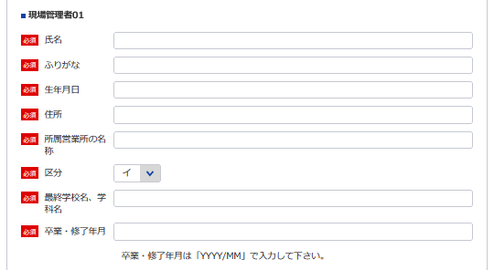
11
現場管理者証明書シート参照

12
13
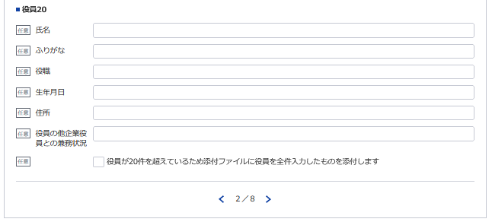
14
営業所の名称及び所在地 | 別表のとおり |  |  | 現場管理者の 氏 名 |  | 別表のとおり
新規なので不要
新規なので不要
15
※登録番号 | 質 | － |  | ※登録年月日 |  |  | 年 |  | 月 | 日
12
13
14
15
 |  |  |  |  | 電話番号 |  | （ ） 番
 |  |  |  |  | ＦＡＸ番号
 |  |  |  |  | 取扱責任者
※営業所(現場管理者）が21件以上ある場合は下記サイトより、20件超え時の登録フォーマットをDLし、全件入力してください。
https://www.mlit.go.jp/tochi_fudousan_kensetsugyo/const/kanrengyou00001.html
その上で、PDFにして添付をしてください。
また、1件目は必須となっておりますので重複しますが、e-Govにも登録をお願いします。
記載要領 |  |  |  |  | 所属氏名
1 ※印のある欄は、記載しないこと。
2 「新規の登録・登録の更新」の欄は、不要のものを消すこと。
3 「資本金額」の欄は、法人である場合に記載すること。
4 「役員の氏名及び役職名」の欄は、個人の場合は、本人及び支配人について記載すること。
5 「技術管理者の氏名」の欄は、地質調査の技術上の管理をつかさどる者で規程第3条第1号の該当するものの
氏名を記載すること。
6 「役員の他企業役員との兼務状況」の欄は、当該役員が他企業の役員を兼務している場合に、その企業名及び役
職名を記載すること。

営業所
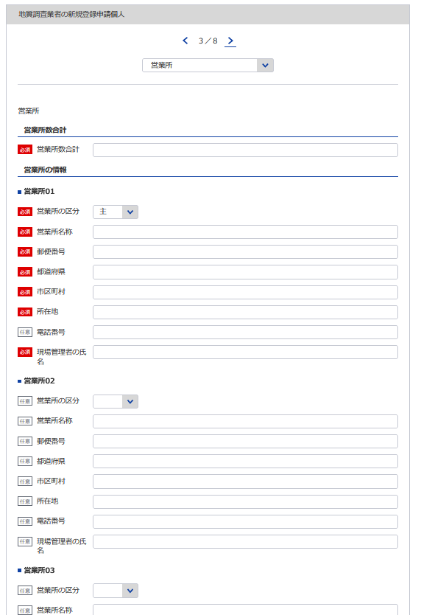
(様式第1号（第4条関係)) |  |  | （用紙A4）
別表
営 業 所 |  |  | 現場管理者の氏名
16
17,18,19
20
名 称 |  | (郵便番号）所在地（電話番号）
（主たる営業所）

21
※主たる営業所の場合は「主」をその他の営業所の場合は「他」を選択してください。「主」は全体で1回のみ選択してください。
(その他の営業所）

※営業所が21件以上ある場合は下記、20件超えのチェックボックスにチェックを入れてください。
下記サイトより、20件超え時の登録フォーマットをDLし、全件入力してください。
https://www.mlit.go.jp/tochi_fudousan_kensetsugyo/const/kanrengyou00001.html
その上で、PDFにして添付をしてください。
また、1件目は必須となっておりますので重複しますが、e-Govにも登録をお願いします。
16
17
18

19
20
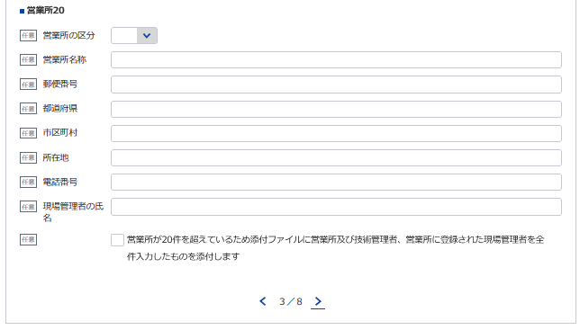

21
計 | 箇所

記載要領
1 「営業所」の欄は、本店又は常時地質調査に関する契約を締結する支店若しくは事務所を記載すること。
2 「現場管理者の氏名」の欄は、現場において地質又は土質の調査及び計測を管理する専任の者で規程第３条第２号に
該当するものの氏名を記載すること。

地質調査経歴書
※こちらのシートは記載の後、PDFにして添付してください。
様式第2号（第4条関係） |  |  |  |  |  |  |  | （用紙A4）
地 質 調 査 経 歴 書
契約の相手方 の名称 | 契 約 名 | 調査の内容 | 元請又は 下請の別 | 契約金額 |  | 契 約 期 間
 |  |  |  |  | 千円 | 自 | 年 |  | 月 | 日

 |  |  |  |  |  | 至 | 年 |  | 月 | 日
 |  |  |  |  | 千円 | 自 | 年 |  | 月 | 日

 |  |  |  |  |  | 至 | 年 |  | 月 | 日
 |  |  |  |  | 千円 | 自 | 年 |  | 月 | 日

 |  |  |  |  |  | 至 | 年 |  | 月 | 日
 |  |  |  |  | 千円 | 自 | 年 |  | 月 | 日

 |  |  |  |  |  | 至 | 年 |  | 月 | 日
 |  |  |  |  | 千円 | 自 | 年 |  | 月 | 日

 |  |  |  |  |  | 至 | 年 |  | 月 | 日

記載要領
1 この表は、地質調査の直前3年間の主な契約について、5件以内記入すること。
2 「調査の内容」の欄は、「土質調査」、「岩盤調査」、「物理探査」、「試験・計測」、「その他」のうち該当する
ものを記載すること。
3 「元請」とは、地質調査業者以外の者から地質調査業務を受注した場合をいい、「下請」とは、他の地質調査業者から
地質調査を受注した場合をいう。

直前3年の各事業年度における事業収入金額
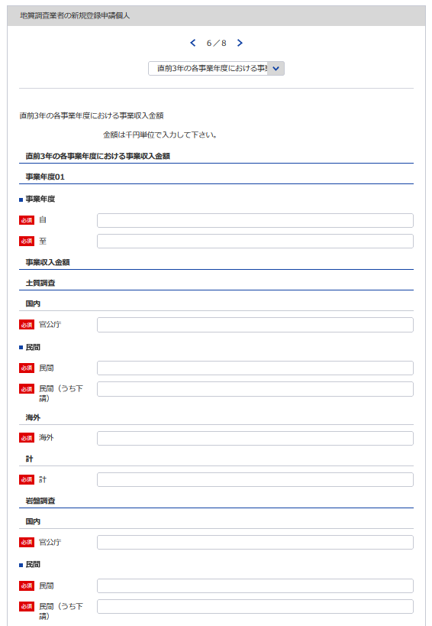
様式第3号（第4条関係） |  |  |  |  |  |  |  |  |  |  |  |  |  | （用紙A4）
直前３年の各事業年度における事業収入金額
（単位 千円）
調査の内容
事業
年度
注文
者の
区分
24
29
 |  |  |  |  | 土質調査 |  | 岩盤調査 |  | 物理探査 |  | 試験・計測 |  | その他 |  |  | 合 計
22
25
30
 |  |  | 国 内 | 官公庁
23
26
31
自 | 年 | 月 |  | 民 間 |  |  |  |  |  |  |  |  |  |  |  |  |  | 4
27
 |  |  |  | （うち下請） | ( | ) | ( | ) | ( | ) | ( | ) | ( |  | ) | ( | )
28
22 ※YYYY/MM/DDで入力してください
至 | 年 | 月 | 海 外
23 ※YYYY/MM/DDで入力してください
 |  |  | 計
 |  |  | 国 内 | 官公庁
自 | 年 | 月 |  | 民 間
 |  |  |  | （うち下請） | ( | ) | ( | ) | ( | ) | ( | ) | ( |  | ) | ( | )
24
至 | 年 | 月 | 海 外
 |  |  | 計
 |  |  | 国 内 | 官公庁
25
自 | 年 | 月 |  | 民 間
26
 |  |  |  | （うち下請） | ( | ) | ( | ) | ( | ) | ( | ) | ( |  | ) | ( | )
至 | 年 | 月 | 海 外
 |  |  | 計
27
 |  |  | 国 内 | 官公庁
自 | 年 | 月 |  | 民 間
28
 |  |  |  | （うち下請） | ( | ) | ( | ) | ( | ) | ( | ) | ( |  | ) | ( | )
至 | 年 | 月 | 海 外
 |  |  | 計
29
 |  |  | 国 内 | 官公庁
自 | 年 | 月 |  | 民 間
30
 |  |  |  | （うち下請） | ( | ) | ( | ) | ( | ) | ( | ) | ( |  | ) | ( | )
至 | 年 | 月 | 海 外
31
 |  |  | 計
※以下同様に3事業年度分登録してください。
 |  |  | 国 内 | 官公庁
自 | 年 | 月 |  | 民 間
 |  |  |  | （うち下請） | ( | ) | ( | ) | ( | ) | ( | ) | ( |  | ) | ( | )
至 | 年 | 月 | 海 外
 |  |  | 計

記載要領
1 この表は、各事業年度の完成調査収入中の地質調査に係る収入金額を記載すること。
2 国内で受注した調査であって下請によるものは「民間」に含めるものとし、さらに当該収入金額を（ ）内に記
載すること。
3 海外で受注した調査は、元請、下請のいかんにかかわらず「海外」に記載すること。

使用人数
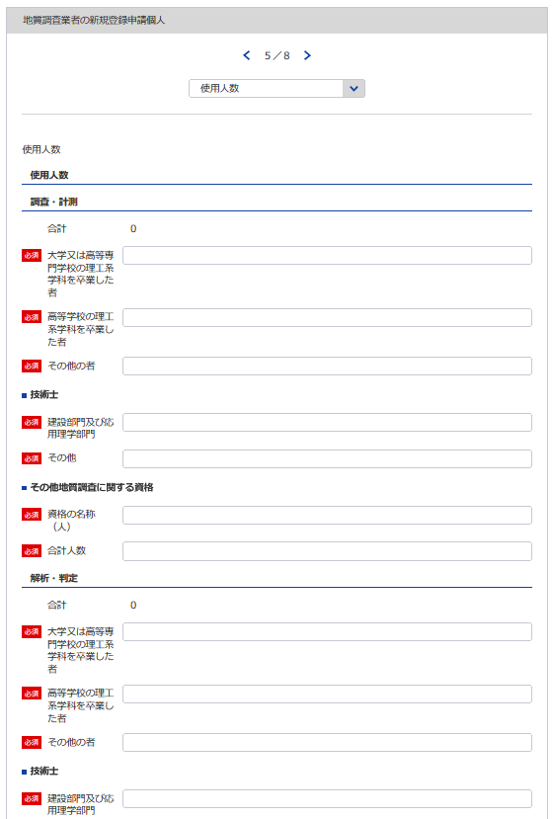
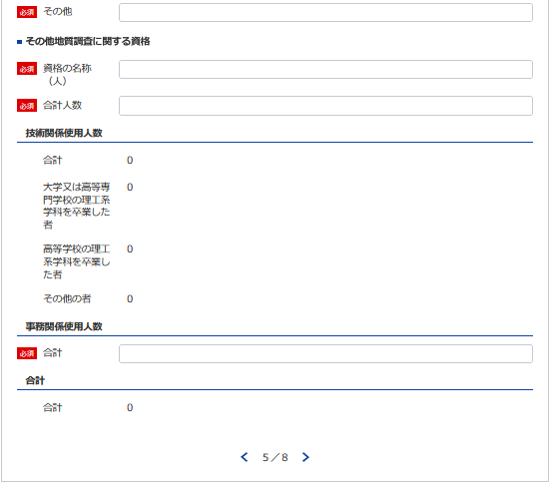
49
51
50 ※資格名１（人数）、資格名２（人数）と記載してください
様式第4号(第4条関係) |  |  |  |  |  |  |  |  |  |  |  | （用紙A4）
使 用 人 数
使用人数区分 |  | 区分 使用人数 |  |  | 大学又は高等専門 学校の理工系学科 を卒業した者（当 該学科を修めて専 門職大学の前期課 程を修了した者を 含む。） |  |  |  | 高等学校の理工系 学科を卒業した者 |  | その他の者
32
33
34
35
36
32
技術関係使用人数 |  |  |  | 人 |  |  |  | 人 |  | 人 |  |  | 人
36
37
38
39
37
33
業務 | 調査・計測
40
41
42
43
38
34
区分 | 解析・判定
35
業務別資格保有者内訳 | 資格区分 業務区分 | 技術士 |  |  |  |  | その他地質調査に関する資格
39
44
52
 |  | 建設部門（土質及び基礎）及び応用理学部門（地質） |  | その他 |  |  | 資格の名称 |  |  |  |  | 人 数
44
45
46
47
45
53
 | 調査・計測 |  | 人 |  |  | 人 |  |  |  |  |  |  | 人
48
49
50
51
46 ※資格名１（人数）、資格名２（人数）と記載してください
 | 解析・判定
52
47
事務関係使用人数
53
40
合計
41
42
記載要領
1 使用人とは、役員、職員を問わず、常時雇用している者をいう。
2 この表の人数を記載する欄は、地質調査に主として従事している使用人数を整数値で記載すること。
3 理工系学科とは、土木工学（農業土木又は森林土木に関する学科を含む。）、建築学、鉱山学、地学、物理学又は 機械工学等の学科をいう。
43
4 「業務区分」の欄は、技術関係使用人数を主として従事しているものにより「調査・計測」又は「解析・判定」の いずれかに区分して記載すること。
48
5 「技術士」の「建設部門（土質及び基礎）及び応用理学部門（地質）」の欄は、技術士登録の技術部門が建設部門 で選択科目を土質及び基礎とする技術士及び応用理学部門で選択科目を地質とする技術士の合計人数を記載するこ と。その他の選択科目で建設部門又は応用理学部門に登録されている技術士については「その他」の欄に記載する こと。
6 「その他地質調査に関する資格」の欄は、「技術士」の欄に記載した者以外で土木施工管理技士、地質調査技士等 の資格を有している者がいる場合には、その資格の名称及び人数について、全て記載すること。

技術管理者証明書
※こちらのシートは記載の後、PDFにして添付してください。
様式第5号（第4条、第8条関係） |  |  |  |  |  |  |  |  |  |  | （用紙A4）
イ．技術管理者証明書
下記のとおり、地質調査業者登録規程第3条第1号に規定する専任の技術者を置いていることに 相違ありません
1
 |  |  |  |  |  |  |  |  |  |  |  |  | 令和 | 年 |  | 月 |  | 日
3
2
 |  |  |  |  |  |  |  | 殿 |  |  | 申請者

6
54
55
56
6
記
技 術 管 理 者
氏 名 (生年月日) |  |  |  |  |  |  |  | 住 所 |  |  |  |  |  |  | 所属営業所の名称
データ整合性を保つため入力してください。
57
58,59
54
55
60,61
62
56
区分 |  | イ ロ ハ |  |  |  | 最終学校名、学科名(卒業・修了年月)
技術士登録番号 （登録年月日） |  |  |  |  |  |  |  |  | 技術士第二次試験 の選択

57
58
技術管理者技術経歴
期 間 |  |  | 実務経験年数 |  |  |  | 業務の内容 |  |  |  |  |  | 契約の相手方の名称 |  |  |  | 契約金額
自 | 年 | 月 | 満 |  | 年 | 月 |  |  |  |  |  |  |  |  |  |  | 千円

59
至 | 年 | 月
自 | 年 | 月 | 満 |  | 年 | 月 |  |  |  |  |  |  |  |  |  |  | 千円

60
至 | 年 | 月
自 | 年 | 月 | 満 |  | 年 | 月 |  |  |  |  |  |  |  |  |  |  | 千円
61
62
至 | 年 | 月
自 | 年 | 月 | 満 |  | 年 | 月 |  |  |  |  |  |  |  |  |  |  | 千円

現場管理者証明書シート参照
至 | 年 | 月
自 | 年 | 月 | 満 |  | 年 | 月 |  |  |  |  |  |  |  |  |  |  | 千円

至 | 年 | 月
自 | 年 | 月 | 満 |  | 年 | 月 |  |  |  |  |  |  |  |  |  |  | 千円

至 | 年 | 月
自 | 年 | 月 | 満 |  | 年 | 月 |  |  |  |  |  |  |  |  |  |  | 千円

至 | 年 | 月
小 計 |  |  | 満 |  | 年 | 月
(累 計) |  |  | (満 |  | 年 | 月)
上記の者は、上記のとおり実務の経験を有することに相違ないことを証明します。
 |  |  |  |  |  |  |  |  |  |  |  |  | 令和 | 年 |  | 月 |  | 日

 |  |  |  |  |  |  |  |  |  |  |  | 証明者
証明を得ること ができない場合 |  |  |  | その理由 |  |  |  |  |  |  |  |  | 証明者と被証 明者との関係

備考：技術管理者が規程3条第1号に規定する要件を備えていることを証する書面を添付すること。 記載要領 1 「区分」の欄は、規程第3条第1号イに該当する者についてはイ、同号ロに該当する者についてはロ、同号ハに該当する者はハを○で囲むこと。 2 「業務内容」の欄は、企業名、職名、本人が従事した調査の契約名、規模、本人の業務上の役割等について具体的に記載すること。 3 業務経験の証明は、規程第3条第1号イに該当する技術管理者に限り必要とし、証明者ごとに作成すること。 4 同時期に2以上の業務を担当した場合は、従事した期間が重複することのないよう留意して記載すること。

担当者氏名：12 所属部課名：13 電話番号：14 ＦＡＸ番号：15
担当者氏名：12 所属部課名：13 電話番号：14 ＦＡＸ番号：15

 |  |  |  |  |  |  |  |  |  | /
様式第5号（第4条、第8条関係） |  |  |  |  |  |  |  |  |  |  | （用紙A4）
イ．技術管理者証明書
下記のとおり、地質調査業者登録規程第3条第1号に規定する専任の技術者を置いていることに 相違ありません

 |  |  |  |  |  |  |  |  |  |  |  |  | 令和 | 年 |  | 月 |  | 日

 |  |  |  |  |  |  |  | 殿 |  |  | 申請者

記
技 術 管 理 者
氏 名 (生年月日) |  |  |  |  |  |  |  | 住 所 |  |  |  |  |  |  | 所属営業所の名称

区分 |  | イ ロ ハ |  |  |  | 最終学校名、学科名(卒業・修了年月)
技術士登録番号 （登録年月日） |  |  |  |  |  |  |  |  | 技術士第二次試験 の選択

技術管理者技術経歴
期 間 |  |  | 実務経験年数 |  |  |  | 業務の内容 |  |  |  |  |  | 契約の相手方の名称 |  |  |  | 契約金額
自 | 年 | 月 | 満 |  | 年 | 月 |  |  |  |  |  |  |  |  |  |  | 千円

至 | 年 | 月
自 | 年 | 月 | 満 |  | 年 | 月 |  |  |  |  |  |  |  |  |  |  | 千円

至 | 年 | 月
自 | 年 | 月 | 満 |  | 年 | 月 |  |  |  |  |  |  |  |  |  |  | 千円

至 | 年 | 月
自 | 年 | 月 | 満 |  | 年 | 月 |  |  |  |  |  |  |  |  |  |  | 千円

至 | 年 | 月
自 | 年 | 月 | 満 |  | 年 | 月 |  |  |  |  |  |  |  |  |  |  | 千円

至 | 年 | 月
自 | 年 | 月 | 満 |  | 年 | 月 |  |  |  |  |  |  |  |  |  |  | 千円

至 | 年 | 月
自 | 年 | 月 | 満 |  | 年 | 月 |  |  |  |  |  |  |  |  |  |  | 千円

至 | 年 | 月
小 計 |  |  | 満 |  | 年 | 月
(累 計) |  |  | (満 |  | 年 | 月)
上記の者は、上記のとおり実務の経験を有することに相違ないことを証明します。
 |  |  |  |  |  |  |  |  |  |  |  |  | 令和 | 年 |  | 月 |  | 日

 |  |  |  |  |  |  |  |  |  |  |  | 証明者
証明を得ること ができない場合 |  |  |  | その理由 |  |  |  |  |  |  |  |  | 証明者と被証 明者との関係

備考：技術管理者が規程3条第1号に規定する要件を備えていることを証する書面を添付すること。 記載要領 1 「区分」の欄は、規程第3条第1号イに該当する者についてはイ、同号ロに該当する者についてはロ、同号ハに該当する者はハを○で囲むこと。 2 「業務内容」の欄は、企業名、職名、本人が従事した調査の契約名、規模、本人の業務上の役割等について具体的に記載すること。 3 業務経験の証明は、規程第3条第1号イに該当する技術管理者に限り必要とし、証明者ごとに作成すること。 4 同時期に2以上の業務を担当した場合は、従事した期間が重複することのないよう留意して記載すること。

 |  |  |  |  |  |  |  |  |  | /
様式第5号（第4条、第8条関係） |  |  |  |  |  |  |  |  |  |  | （用紙A4）
イ．技術管理者証明書
下記のとおり、地質調査業者登録規程第3条第1号に規定する専任の技術者を置いていることに 相違ありません

 |  |  |  |  |  |  |  |  |  |  |  |  | 令和 | 年 |  | 月 |  | 日

 |  |  |  |  |  |  |  | 殿 |  |  | 申請者

記
技 術 管 理 者
氏 名 (生年月日) |  |  |  |  |  |  |  | 住 所 |  |  |  |  |  |  | 所属営業所の名称

区分 |  | イ ロ ハ |  |  |  | 最終学校名、学科名(卒業・修了年月)
技術士登録番号 （登録年月日） |  |  |  |  |  |  |  |  | 技術士第二次試験 の選択

技術管理者技術経歴
期 間 |  |  | 実務経験年数 |  |  |  | 業務の内容 |  |  |  |  |  | 契約の相手方の名称 |  |  |  | 契約金額
自 | 年 | 月 | 満 |  | 年 | 月 |  |  |  |  |  |  |  |  |  |  | 千円

至 | 年 | 月
自 | 年 | 月 | 満 |  | 年 | 月 |  |  |  |  |  |  |  |  |  |  | 千円

至 | 年 | 月
自 | 年 | 月 | 満 |  | 年 | 月 |  |  |  |  |  |  |  |  |  |  | 千円

至 | 年 | 月
自 | 年 | 月 | 満 |  | 年 | 月 |  |  |  |  |  |  |  |  |  |  | 千円

至 | 年 | 月
自 | 年 | 月 | 満 |  | 年 | 月 |  |  |  |  |  |  |  |  |  |  | 千円

至 | 年 | 月
自 | 年 | 月 | 満 |  | 年 | 月 |  |  |  |  |  |  |  |  |  |  | 千円

至 | 年 | 月
自 | 年 | 月 | 満 |  | 年 | 月 |  |  |  |  |  |  |  |  |  |  | 千円

至 | 年 | 月
小 計 |  |  | 満 |  | 年 | 月
(累 計) |  |  | (満 |  | 年 | 月)
上記の者は、上記のとおり実務の経験を有することに相違ないことを証明します。
 |  |  |  |  |  |  |  |  |  |  |  |  | 令和 | 年 |  | 月 |  | 日

 |  |  |  |  |  |  |  |  |  |  |  | 証明者
証明を得ること ができない場合 |  |  |  | その理由 |  |  |  |  |  |  |  |  | 証明者と被証 明者との関係

備考：技術管理者が規程3条第1号に規定する要件を備えていることを証する書面を添付すること。 記載要領 1 「区分」の欄は、規程第3条第1号イに該当する者についてはイ、同号ロに該当する者についてはロ、同号ハに該当する者はハを○で囲むこと。 2 「業務内容」の欄は、企業名、職名、本人が従事した調査の契約名、規模、本人の業務上の役割等について具体的に記載すること。 3 業務経験の証明は、規程第3条第1号イに該当する技術管理者に限り必要とし、証明者ごとに作成すること。 4 同時期に2以上の業務を担当した場合は、従事した期間が重複することのないよう留意して記載すること。

 |  |  |  |  |  |  |  |  |  | /
様式第5号（第4条、第8条関係） |  |  |  |  |  |  |  |  |  |  | （用紙A4）
イ．技術管理者証明書
下記のとおり、地質調査業者登録規程第3条第1号に規定する専任の技術者を置いていることに 相違ありません

 |  |  |  |  |  |  |  |  |  |  |  |  | 令和 | 年 |  | 月 |  | 日

 |  |  |  |  |  |  |  | 殿 |  |  | 申請者

記
技 術 管 理 者
氏 名 (生年月日) |  |  |  |  |  |  |  | 住 所 |  |  |  |  |  |  | 所属営業所の名称

区分 |  | イ ロ ハ |  |  |  | 最終学校名、学科名(卒業・修了年月)
技術士登録番号 （登録年月日） |  |  |  |  |  |  |  |  | 技術士第二次試験 の選択

技術管理者技術経歴
期 間 |  |  | 実務経験年数 |  |  |  | 業務の内容 |  |  |  |  |  | 契約の相手方の名称 |  |  |  | 契約金額
自 | 年 | 月 | 満 |  | 年 | 月 |  |  |  |  |  |  |  |  |  |  | 千円

至 | 年 | 月
自 | 年 | 月 | 満 |  | 年 | 月 |  |  |  |  |  |  |  |  |  |  | 千円

至 | 年 | 月
自 | 年 | 月 | 満 |  | 年 | 月 |  |  |  |  |  |  |  |  |  |  | 千円

至 | 年 | 月
自 | 年 | 月 | 満 |  | 年 | 月 |  |  |  |  |  |  |  |  |  |  | 千円

至 | 年 | 月
自 | 年 | 月 | 満 |  | 年 | 月 |  |  |  |  |  |  |  |  |  |  | 千円

至 | 年 | 月
自 | 年 | 月 | 満 |  | 年 | 月 |  |  |  |  |  |  |  |  |  |  | 千円

至 | 年 | 月
自 | 年 | 月 | 満 |  | 年 | 月 |  |  |  |  |  |  |  |  |  |  | 千円

至 | 年 | 月
小 計 |  |  | 満 |  | 年 | 月
(累 計) |  |  | (満 |  | 年 | 月)
上記の者は、上記のとおり実務の経験を有することに相違ないことを証明します。
 |  |  |  |  |  |  |  |  |  |  |  |  | 令和 | 年 |  | 月 |  | 日

 |  |  |  |  |  |  |  |  |  |  |  | 証明者
証明を得ること ができない場合 |  |  |  | その理由 |  |  |  |  |  |  |  |  | 証明者と被証 明者との関係

備考：技術管理者が規程3条第1号に規定する要件を備えていることを証する書面を添付すること。 記載要領 1 「区分」の欄は、規程第3条第1号イに該当する者についてはイ、同号ロに該当する者についてはロ、同号ハに該当する者はハを○で囲むこと。 2 「業務内容」の欄は、企業名、職名、本人が従事した調査の契約名、規模、本人の業務上の役割等について具体的に記載すること。 3 業務経験の証明は、規程第3条第1号イに該当する技術管理者に限り必要とし、証明者ごとに作成すること。 4 同時期に2以上の業務を担当した場合は、従事した期間が重複することのないよう留意して記載すること。

 |  |  |  |  |  |  |  |  |  | /
様式第5号（第4条、第8条関係） |  |  |  |  |  |  |  |  |  |  | （用紙A4）
イ．技術管理者証明書
下記のとおり、地質調査業者登録規程第3条第1号に規定する専任の技術者を置いていることに 相違ありません

 |  |  |  |  |  |  |  |  |  |  |  |  | 令和 | 年 |  | 月 |  | 日

 |  |  |  |  |  |  |  | 殿 |  |  | 申請者

記
技 術 管 理 者
氏 名 (生年月日) |  |  |  |  |  |  |  | 住 所 |  |  |  |  |  |  | 所属営業所の名称

区分 |  | イ ロ ハ |  |  |  | 最終学校名、学科名(卒業・修了年月)
技術士登録番号 （登録年月日） |  |  |  |  |  |  |  |  | 技術士第二次試験 の選択

技術管理者技術経歴
期 間 |  |  | 実務経験年数 |  |  |  | 業務の内容 |  |  |  |  |  | 契約の相手方の名称 |  |  |  | 契約金額
自 | 年 | 月 | 満 |  | 年 | 月 |  |  |  |  |  |  |  |  |  |  | 千円

至 | 年 | 月
自 | 年 | 月 | 満 |  | 年 | 月 |  |  |  |  |  |  |  |  |  |  | 千円

至 | 年 | 月
自 | 年 | 月 | 満 |  | 年 | 月 |  |  |  |  |  |  |  |  |  |  | 千円

至 | 年 | 月
自 | 年 | 月 | 満 |  | 年 | 月 |  |  |  |  |  |  |  |  |  |  | 千円

至 | 年 | 月
自 | 年 | 月 | 満 |  | 年 | 月 |  |  |  |  |  |  |  |  |  |  | 千円

至 | 年 | 月
自 | 年 | 月 | 満 |  | 年 | 月 |  |  |  |  |  |  |  |  |  |  | 千円

至 | 年 | 月
自 | 年 | 月 | 満 |  | 年 | 月 |  |  |  |  |  |  |  |  |  |  | 千円

至 | 年 | 月
小 計 |  |  | 満 |  | 年 | 月
(累 計) |  |  | (満 |  | 年 | 月)
上記の者は、上記のとおり実務の経験を有することに相違ないことを証明します。
 |  |  |  |  |  |  |  |  |  |  |  |  | 令和 | 年 |  | 月 |  | 日

 |  |  |  |  |  |  |  |  |  |  |  | 証明者
証明を得ること ができない場合 |  |  |  | その理由 |  |  |  |  |  |  |  |  | 証明者と被証 明者との関係

備考：技術管理者が規程3条第1号に規定する要件を備えていることを証する書面を添付すること。 記載要領 1 「区分」の欄は、規程第3条第1号イに該当する者についてはイ、同号ロに該当する者についてはロ、同号ハに該当する者はハを○で囲むこと。 2 「業務内容」の欄は、企業名、職名、本人が従事した調査の契約名、規模、本人の業務上の役割等について具体的に記載すること。 3 業務経験の証明は、規程第3条第1号イに該当する技術管理者に限り必要とし、証明者ごとに作成すること。 4 同時期に2以上の業務を担当した場合は、従事した期間が重複することのないよう留意して記載すること。

 |  |  |  |  |  |  |  |  |  | /

現場管理者証明書
(様式第5号(第4条、第8条関係)) |  |  |  |  |  | （用紙A4）
ロ.現場管理者証明書

下記のとおり、地質調査業者登録規程第3条第2号に規定する専任の現場管理者を置いていることに相違ありません。

1
2
技術管理者証明書シート参照
 |  |  |  | 令和 | 年 |  | 月 |  | 日
 |  |  | 申請者

3
 |  | 殿
記
営業所の名称 | 現場管理者の氏名 | 現場管理者の住所 |  | 最終学校名 |  |  |  | 区分
 |  |  |  | 学科名
63
64
66
67
69
 | （生年月日） |  |  | (卒業・修了年月)
65
68
 |  |  |  |  |  |  |  | イ | ロ

 |  |  |  |  |  |  |  | イ | ロ

 |  |  |  |  |  |  |  | イ | ロ

 |  |  |  |  |  |  |  | イ | ロ

64
 |  |  |  |  |  |  |  | イ | ロ
データ整合性を保つため入力してください。
65
 |  |  |  |  |  |  |  | イ | ロ
66
63
 |  |  |  |  |  |  |  | イ | ロ
69

67
68
現場管理者の技術経歴は、別表のとおり。
備考
現場管理者が規程3条第2号に規定する要件に備えていることを証する書面を添付すること。
※営業所(現場管理者）が21件以上ある場合は下記サイトより、20件超え時の登録フォーマットをDLし、全件入力してください。
https://www.mlit.go.jp/tochi_fudousan_kensetsugyo/const/kanrengyou00001.html
その上で、PDFにして添付をしてください。
また、1件目は必須となっておりますので重複しますが、e-Govにも登録をお願いします。
記載要領
「区分」の欄は、規程第3条第2号イに該当する者についてはイ、同号ロに該当する者についてはロを○で囲むこと。

現場管理者技術経歴書
※こちらのシートは記載の後、PDFにして添付してください。
様式第5号ロ（第4条、第8条関係） |  |  |  |  |  |  |  |  |  |  |  | （用紙A4）
別表
現場管理者技術経歴書
氏名
期間 |  |  | 実務経験年数 |  |  |  | 業 務 の 内 容 |  |  | 契約の相手方の名称 |  |  | 契約金額
自 | 年 | 月 | 満 |  | 年 | 月 |  |  |  |  |  |  | 千円
至 | 年 | 月
自 | 年 | 月 | 満 |  | 年 | 月 |  |  |  |  |  |  | 千円
至 | 年 | 月
自 | 年 | 月 | 満 |  | 年 | 月 |  |  |  |  |  |  | 千円
至 | 年 | 月
自 | 年 | 月 | 満 |  | 年 | 月 |  |  |  |  |  |  | 千円
至 | 年 | 月
自 | 年 | 月 | 満 |  | 年 | 月 |  |  |  |  |  |  | 千円
至 | 年 | 月
自 | 年 | 月 | 満 |  | 年 | 月 |  |  |  |  |  |  | 千円
至 | 年 | 月
自 | 年 | 月 | 満 |  | 年 | 月 |  |  |  |  |  |  | 千円
至 | 年 | 月
小 計 |  |  | 満 |  | 年 | 月
(累 計) |  |  | (満 |  | 年 | 月)
上記の者は、上記のとおり実務の経験を有することに相違ないことを証明します。
 |  |  |  |  |  |  |  |  |  | 令和 | 年 | 月 |  | 日

 |  |  |  |  |  |  |  | 証明者
証 明 を 得 る こ と が で き な い 場 合 |  |  |  | その理由 |  |  |  |  |  | 証 明 者 と 被 証 明 者 と の 関 係

記載要領
1 「業務の内容」の欄は、企業名、職名、本人が従事した調査の契約名、規模、本人の業務上の役割等について具体的に記 載すること。 2 実務経験の証明は、規程第3条第2号イに該当する現場管理者に限り必要とし、証明者ごとに作成すること。 3 同時期に2以上の業務を担当した場合は、従事した期間が重複することのないよう留意して記載すること。

 |  |  |  |  |  |  |  |  | ／
様式第5号ロ（第4条、第8条関係） |  |  |  |  |  |  |  |  |  |  |  | （用紙A4）
別表
現場管理者技術経歴書
氏名
期間 |  |  | 実務経験年数 |  |  |  | 業 務 の 内 容 |  |  | 契約の相手方の名称 |  |  | 契約金額
自 | 年 | 月 | 満 |  | 年 | 月 |  |  |  |  |  |  | 千円
至 | 年 | 月
自 | 年 | 月 | 満 |  | 年 | 月 |  |  |  |  |  |  | 千円
至 | 年 | 月
自 | 年 | 月 | 満 |  | 年 | 月 |  |  |  |  |  |  | 千円
至 | 年 | 月
自 | 年 | 月 | 満 |  | 年 | 月 |  |  |  |  |  |  | 千円
至 | 年 | 月
自 | 年 | 月 | 満 |  | 年 | 月 |  |  |  |  |  |  | 千円
至 | 年 | 月
自 | 年 | 月 | 満 |  | 年 | 月 |  |  |  |  |  |  | 千円
至 | 年 | 月
自 | 年 | 月 | 満 |  | 年 | 月 |  |  |  |  |  |  | 千円
至 | 年 | 月
小 計 |  |  | 満 |  | 年 | 月
(累 計) |  |  | (満 |  | 年 | 月)
上記の者は、上記のとおり実務の経験を有することに相違ないことを証明します。
 |  |  |  |  |  |  |  |  |  | 令和 | 年 | 月 |  | 日

 |  |  |  |  |  |  |  | 証明者
証 明 を 得 る こ と が で き な い 場 合 |  |  |  | その理由 |  |  |  |  |  | 証 明 者 と 被 証 明 者 と の 関 係

記載要領
1 「業務の内容」の欄は、企業名、職名、本人が従事した調査の契約名、規模、本人の業務上の役割等について具体的に記 載すること。 2 実務経験の証明は、規程第3条第2号イに該当する現場管理者に限り必要とし、証明者ごとに作成すること。 3 同時期に2以上の業務を担当した場合は、従事した期間が重複することのないよう留意して記載すること。

 |  |  |  |  |  |  |  |  | ／
様式第5号ロ（第4条、第8条関係） |  |  |  |  |  |  |  |  |  |  |  | （用紙A4）
別表
現場管理者技術経歴書
氏名
期間 |  |  | 実務経験年数 |  |  |  | 業 務 の 内 容 |  |  | 契約の相手方の名称 |  |  | 契約金額
自 | 年 | 月 | 満 |  | 年 | 月 |  |  |  |  |  |  | 千円
至 | 年 | 月
自 | 年 | 月 | 満 |  | 年 | 月 |  |  |  |  |  |  | 千円
至 | 年 | 月
自 | 年 | 月 | 満 |  | 年 | 月 |  |  |  |  |  |  | 千円
至 | 年 | 月
自 | 年 | 月 | 満 |  | 年 | 月 |  |  |  |  |  |  | 千円
至 | 年 | 月
自 | 年 | 月 | 満 |  | 年 | 月 |  |  |  |  |  |  | 千円
至 | 年 | 月
自 | 年 | 月 | 満 |  | 年 | 月 |  |  |  |  |  |  | 千円
至 | 年 | 月
自 | 年 | 月 | 満 |  | 年 | 月 |  |  |  |  |  |  | 千円
至 | 年 | 月
小 計 |  |  | 満 |  | 年 | 月
(累 計) |  |  | (満 |  | 年 | 月)
上記の者は、上記のとおり実務の経験を有することに相違ないことを証明します。
 |  |  |  |  |  |  |  |  |  | 令和 | 年 | 月 |  | 日

 |  |  |  |  |  |  |  | 証明者
証 明 を 得 る こ と が で き な い 場 合 |  |  |  | その理由 |  |  |  |  |  | 証 明 者 と 被 証 明 者 と の 関 係

記載要領
1 「業務の内容」の欄は、企業名、職名、本人が従事した調査の契約名、規模、本人の業務上の役割等について具体的に記 載すること。 2 実務経験の証明は、規程第3条第2号イに該当する現場管理者に限り必要とし、証明者ごとに作成すること。 3 同時期に2以上の業務を担当した場合は、従事した期間が重複することのないよう留意して記載すること。
...

誓約書
※こちらのシートは記載の後、PDFにして添付してください。
(様式第6号(第4条関係、第8条関係)) |  |  |  |  | (用紙A4)

誓 約 書
申請者並びに申請者の役員、支配人及び法定代理人が下記のいずれにも該当しない者である ことを誓約します。
令和 | 年 | 月 | 日
 |  |  |  |  | 申請者

 |  |  |  | 殿

記

1 精神の機能の障害により地質調査業務を適正に行うに当たって必要な認知、判断及び意思疎通 を適切に行うことができない者又は破産手続開始の決定を受けて復権を得ない者
...

登録申請者の略歴書
※こちらのシートは記載の後、PDFにして添付してください。
様式第7号（第4条、第8条関係） |  |  |  |  |  |  |  | （用紙A4）
登録申請者 |  |  |  |  |  | 法人の役員 本 人 支 配 人 法定代理人 | の略歴書
氏名 |  |  |  |  |  | 役職名
職 歴 | 期間 |  |  |  | 従 事 し た 職 務 内 容
 | 自 | 年 | 月 | 日
 | 至 | 年 | 月 | 日
 | 自 | 年 | 月 | 日
 | 至 | 年 | 月 | 日
 | 自 | 年 | 月 | 日
 | 至 | 年 | 月 | 日
 | 自 | 年 | 月 | 日
 | 至 | 年 | 月 | 日
...

役員等一覧表
様式第7号（第4条、第8条関係） |  |  |  |  |  | （用紙A4）
別表
役 員 等 一 覧 表
4,5
70
（ふりがな） 商号又は名称 |  |  |  |  | 代表者氏名
18 (※主たる営業所のもの）
所在地
（ふりがな） 役職員氏名 | 役職 |  | 生年月日 |  | 住所
70
7,8
9
71
72
7
8
9
71
72
11
※役員が21名以上いる場合は下記、20件超えのチェックボックスにチェックを入れてください。
下記サイトより、20名超え時の登録フォーマットをDLし、全件入力してください。
https://www.mlit.go.jp/tochi_fudousan_kensetsugyo/const/kanrengyou00001.html
その上で、PDFにして添付をしてください。
また、1件目は必須となっておりますので重複しますが、e-Govにも登録をお願いします。

1
2
上記のとおり相違ありません。
令和 |  | 年 | 月 | 日
申請者

記載要領
登録を受けようとする者（法人である場合においてはその役員、個人である場合についてはその者及び支配人）及び 法定代理人のすべてについて記載すること。

技術者一覧表(1)
※こちらのシートは記載の後、PDFにして添付してください。
様式第8号（第4条関係） |  |  |  | （用紙A4）
技 術 者 一 覧 表
(1)規程第3条第1号イ若しくはハに掲げる資格又はこれと同等以上の資格を有する技術者の一覧表
所属営業所の名称 | 氏 名 (生年月日) | 資格等の名称 (登録又は取得年月日) | 最終学校名 | 実務経験年数
 |  |  | 学 科 名
 |  |  | (卒業・修了年月)
 |  |  |  | 満 | 年 | 月

 |  |  |  | 満 | 年 | 月
...

技術者一覧表(2)
※こちらのシートは記載の後、PDFにして添付してください。
様式第8号（第4条関係） |  | （用紙A4）
(2)規程第3条第2号イに掲げる資格又は同等以上の資格を有する者の数
営 業 所 の 名 称 | 人 数
 |  | 人
...

貸借対照表（個人）
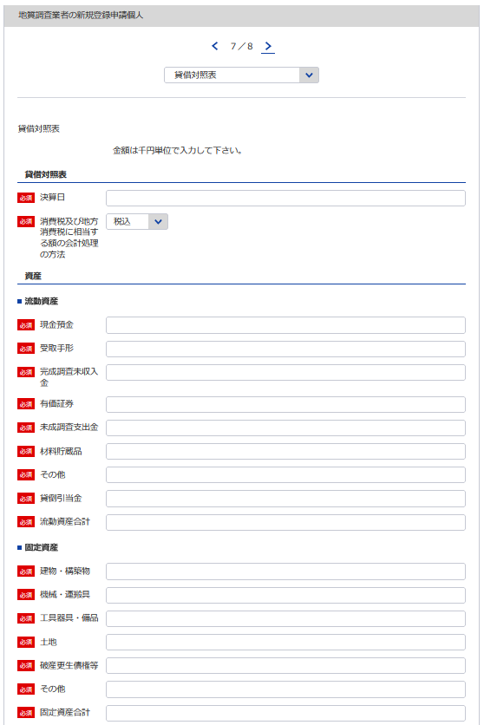
 |  |  |  |  |  |  | （用紙A4）
73
...
 | 令和 | 年 | 月 | 日現在
 |  |  |  |  | （商号又は名称）
5
73
...
163
74
75
 |  |  |  |  |  |  |  | 千円
現金預金
受取手形
76
74
完成調査未収入金
77
76
75
有価証券
78
77
未成調査支出金
79
78
材料貯蔵品
80
79
...
81
80
81
 |  |  |  |  |  | △
82
82
...
83
83
...
84
85
84
...
85
86
...
86
87
...
87
88
89
...
88
...
89
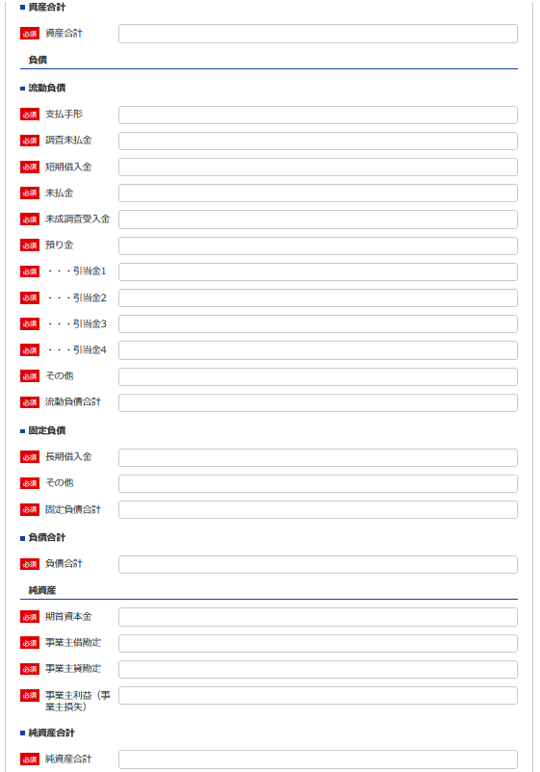
90
...
90
...
91
...
92
...
91
94
93
...
92
95
...
93
96
...
94
97
...
95
99
98
...
96
100
...
97
101
...
98
102
99
103
100
104
101
105
...
102
106
...
103
107
...
104
108
109
...
105
110
...
106
...
111
...
107
...
108
112
...
109
 |  |  |  |  |  | △
110
...
111
...
112
...
163
...

損益計算書（個人）
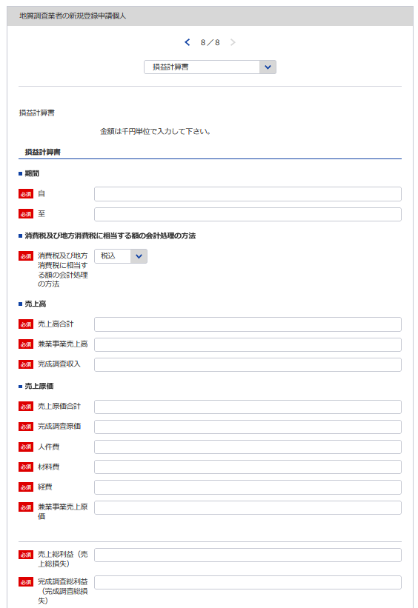
 |  |  | （用紙A4）
...
113
114
自 令和 | 年 | 月 | 日
至 令和 | 年 | 月 | 日
 |  |  |  | （商号又は名称）
5
113
 |  |  |  |  | 千円
114
...
115
...
116
117
163
...
117
...
116
...
118
115
...
119
...
120
121
121
123
...
122
123
118
...
119
...
124
122
120
...
125
126
...
125
...
127
124
...
128
...
129
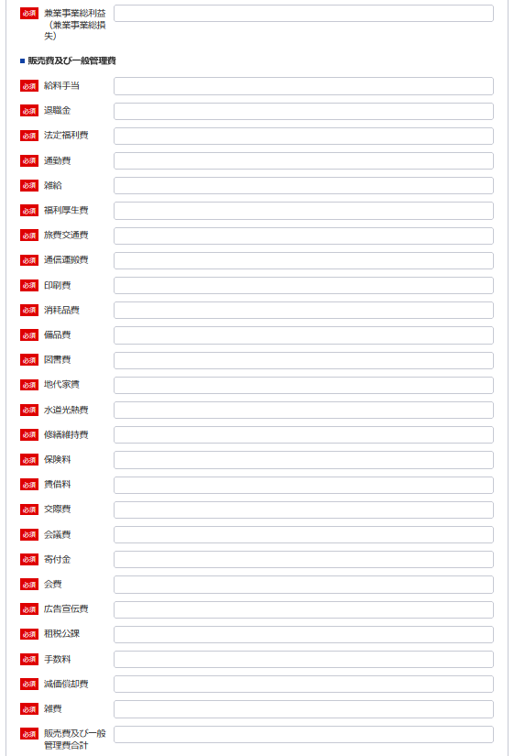
126
...
130
...
131
127
...
132
128
129
...
133
130
...
134
131
...
135
132
133
...
136
134
...
137
135
...
138
136
137
...
139
138
...
140
139
...
141
140
141
...
142
142
...
143
143
...
144
144
145
...
145
146
...
146
147
...
147
149
148
...
148
150
...
149
151
...
150
152
153
...
151
...
152
153
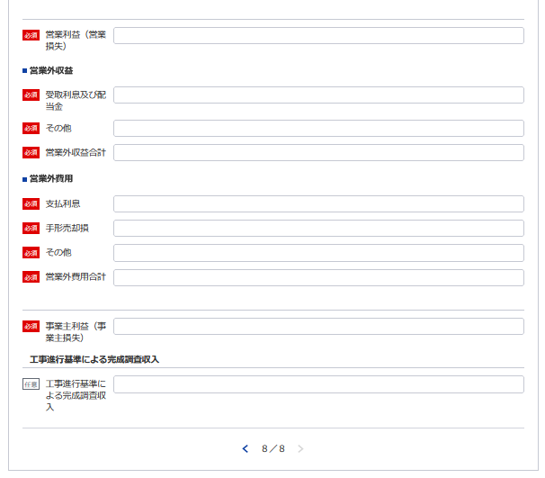
154
...
154
...
155
...
155
157
156
...
156
157
...
159
158
...
158
160
...
159
161
...
160
161
162
...
162
...
164
164
...

営業の沿革
※こちらのシートは記載の後、PDFにして添付してください。
134
様式第14号（第4条関係） | （用紙A4）
営 業 の 沿 革
創 業 | 年 | 月 | 日
創 業 後 の 沿 革

134
...

所属地質調査業者団体調書
様式第15号（第4条関係） | （用紙A4）
※こちらのシートは記載の後、PDFにして添付してください。
所 属 地 質 調 査 業 者 団 体 調 書

所 属 団 体 名 | 所 属 年 月 日
...

過去に認定された経歴を有する者の所属状況
※こちらのシートは記載の後、PDFにして添付してください。
第14号様式 |  |  |  | (用紙A4)

過去に当社にて認定された経歴を有する者の在籍状況
認 定 番 号 （認 定 日） | 氏 名 (生年月日) | 認定時の認定内容 | 現在の 所属営業所の名称 ※登録外の営業所、海外の営業所の場合はその旨を記載 | 地質調査業務への 現在の従事の有無

 |  | 技術管理者 ・ 現場管理者 |  | 有 ・ 無

 |  | 技術管理者 ・ 現場管理者 |  | 有 ・ 無

 |  | 技術管理者 ・ 現場管理者 |  | 有 ・ 無

 |  | 技術管理者 ・ 現場管理者 |  | 有 ・ 無
...

